様式３ 現地見学会参加申込書
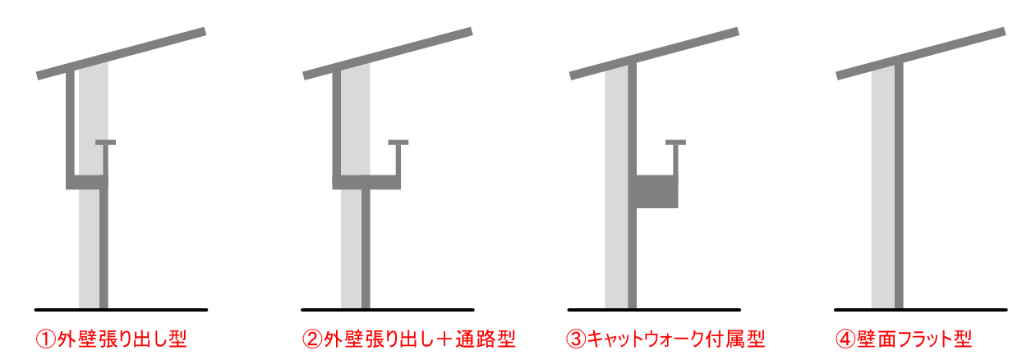
 |  |  |  |  |  |  |  |  |  |  |  |  |  |  |  | （様式３）
 |  |  |  |  |  |  |  |  |  |  |  |  |  |  |  | 令和 年 月 日

現地見学会参加申込書

 | 金沢市長 様

 |  |  |  |  |  |  |  |  |  | 所在地
 |  |  |  |  |  |  |  |  |  | 商号又は名称
 |  |  |  |  |  |  |  |  |  | 代表者名

 |  |  |  | 「金沢市立小中学校屋内運動場等空調設備整備事業」に係る現地見学会への参加を申し込みます。

記

 |  |  |  | 企業名
 |  |  |  | 所在地
 |  |  |  | 1 | 所属・役職
 |  |  |  |  | 氏名
 |  |  |  | 2 | 所属・役職
 |  |  |  |  | 氏名
 |  |  |  | 電話番号
 |  |  |  | FAX番号
 |  |  |  | メールアドレス

 |  |  |  | ・参加人数は、学校ごとに２名までとする。

 | ■ 見学希望校について、「見学希望」欄に〇を付け、
 |  | 「見学希望日時」欄に希望する日付及び時間を記入してください。

 | 見学 希望 |  | 学校名 |  |  | 所在地 | 見学希望日時 |  |  |  | 備考
 |  |  |  |  |  |  |  |  |  |  | 経過 年数 | 階数 | 想定 熱源 | 壁面 ※ | その他 諸室
 |  |  | 十一屋小学校 |  |  | 石川県金沢市 十一屋町3-45 | ●月●日（●） |  |  |  | 50年以上 | 2階 | LPG | 外壁張り出し型
 |  |  |  |  |  |  | ●:● | ～ | ●：●
 |  |  | 犀桜小学校 |  |  | 石川県金沢市 菊川1-2-15 |  |  |  |  | 40～50年 | 2階 | 都市ガス | 外壁張り出し＋通路型 | プレイルーム

 |  |  | 兼六小学校 |  |  | 石川県金沢市 小将町1-15 |  |  |  |  | 40～50年 | 2階 | 都市ガス | 外壁張り出し＋通路型 | プレイルーム

 |  |  | 中央小学校 |  |  | 石川県金沢市 玉川町2-1 |  |  |  |  | ０～10年 | 地下 | 都市ガス | キャットウォーク型

 |  |  | 明成小学校 |  |  | 石川県金沢市 瓢箪町5-48 |  |  |  |  | 20～30年 | 2階 | 都市ガス | 外壁張り出し＋通路型 | ピロティ

 |  |  | 森山町小学校 |  |  | 石川県金沢市 森山2-13-50 |  |  |  |  | 40～50年 | 2階 | 都市ガス | 外壁張り出し＋通路型 | ピロティ

 |  |  | 千坂小学校 |  |  | 石川県金沢市 千木1-125 |  |  |  |  | 40～50年 | 2階 | LPG | 外壁張り出し＋通路型

 |  |  | 夕日寺小学校 |  |  | 石川県金沢市 東長江町に17 |  |  |  |  | 20～30年 | 2階 | LPG | 外壁張り出し＋通路型 | ピロティ

 |  |  | 戸板小学校 |  |  | 石川県金沢市 戸板1-1 |  |  |  |  | 10～20年 | 1階 | LPG | キャットウォーク型

 |  |  | 米丸小学校 |  |  | 石川県金沢市 東力町ニ155 |  |  |  |  | 30～40年 | 2階 | 電気 | 外壁張り出し型 | ピロティ

 |  |  | 犀川小学校 |  |  | 石川県金沢市 末町2-148 |  |  |  |  | 40～50年 | 1階 | LPG | 外壁張り出し＋通路型

 |  |  | 南小立野小学校 |  |  | 石川県金沢市 涌波2-5-1 |  |  |  |  | 50年以上 | 1階 | LPG | 外壁張り出し型

 |  |  | 朝霧台小学校 |  |  | 石川県金沢市 田上本町4-28 |  |  |  |  | ０～10年 | 1階 | 都市ガス | 壁面フラット型 | プレイルーム

 |  |  | 紫錦台中学校 |  |  | 石川県金沢市 飛梅町3-30 |  |  |  |  | ０～10年 | 1階 | LPG | 外壁張り出し型 | 第２体育館

 |  |  | 兼六中学校 |  |  | 石川県金沢市 田井町12-12 |  |  |  |  | 50年以上 | 2階 | 都市ガス | 外壁張り出し型 | 第２体育館

 |  |  | 西南部中学校 |  |  | 石川県金沢市 新保本1-149 |  |  |  |  | 40～50年 | 2階 | LPG | 外壁張り出し＋通路型 | 第２体育館

 |  |  | 森本中学校 |  |  | 石川県金沢市 弥勒町ヨ22 |  |  |  |  | 30～40年 | 3階 | LPG | 外壁張り出し型

 |  |  | 市立工業高等学校 |  |  | 石川県金沢市 畝田東１丁目１−１ |  |  |  |  | 20～30年 | 2階 | 都市ガス | 外壁張り出し＋通路型 | 第２体育館

 |  |  | （旧）東浅川小学校 金沢もりづくりベース東浅川 |  |  | 石川県金沢市 浅川町イ140番地1 |  |  |  |  | 40～50年 | 1階 | LPG | 外壁張り出し＋通路型

 |  |  | キゴ山ふれあい 研修センター |  |  | 石川県金沢市 小豆沢町ヲ４ |  |  |  |  | 30～40年 | 1階 | 電気 | 外壁張り出し型

 | ※壁面パターンは次ページのとおり

 | ・見学希望校数の制限はありません。
 | ・見学会希望日時については、原則、AM:9:00～12:00、PM13:00～16:00とします。
 | ・申込者数によって見学会日時を変更する場合があります。その場合は事前にご連絡いたします。
 | ・それぞれ体育館棟（アリーナ、建屋周囲）及び受変電設備等の見学を予定しています。
 | ・備考の内容と実際の対象施設の状況との整合を保証するものではありません。

 | 壁面パターン

